关系图
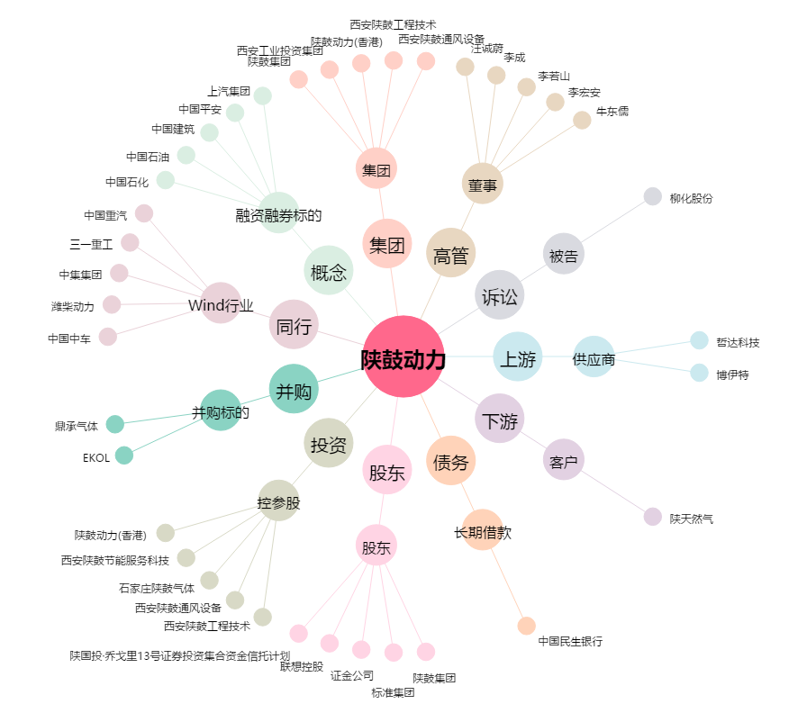
陕鼓动力[601369.SH] - 关系概览图

